ERD
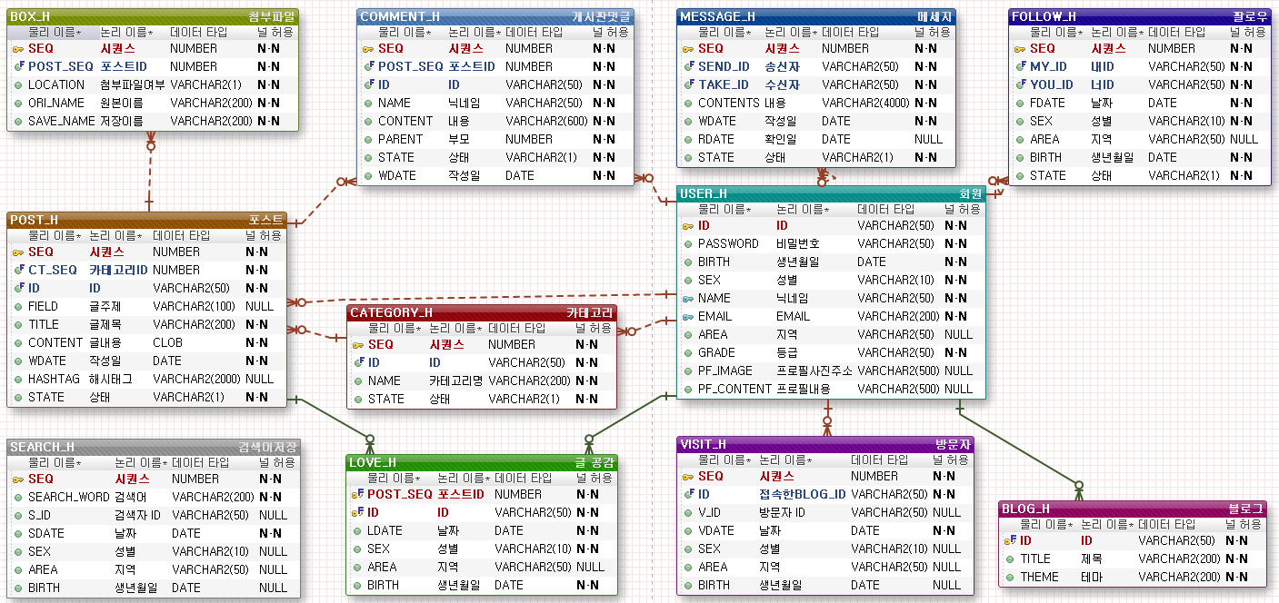

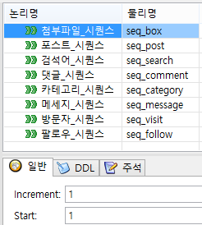

EXERD

헤더
홈

 | 메뉴명 | 헤더
 |  |  |  | 로그인 | 회원가입
 | 로그인전 | 로그인후
 |  |  | 블로그홈 | 내이웃(♥) | 공감글확인(♥) | 블로그관리 | 쪽지함(1) | 내정보
 |  |  |  |  | 블로그관리 - 테마수정, 카테고리 선택, 통계 확인
 |  |  |  |  | 내정보 - 개인정보 수정, 프로필수정
 |  |  |  |  | 내이웃- 목록 보이기(링크로 블로그 이동)
 |  |  |  |  | 공감글- 목록 보이기(링크로 블로그 이동)
 |  |  |  |  | 쪽지함 - 미확인건수만 나옴

첫화면
홈

 | 메뉴명 | 첫화면
 | 헤더

 |  |  |  |  |  |  |  | 검색
# 검색어
# 검색어
# 검색어

 |  | 테마별보기 | 일상 | 취미 | 게임 | 영화 | xxxx
 |  | 사진/제목/작성자(닉네임) |  |  | 사진/제목/작성자(닉네임) |  |  | 사진/제목/작성자(닉네임) |  | <사진 위에 글씨 나오게
 |  | 사진/제목/작성자(닉네임) |  |  | 사진/제목/작성자(닉네임) |  |  | 사진/제목/작성자(닉네임)
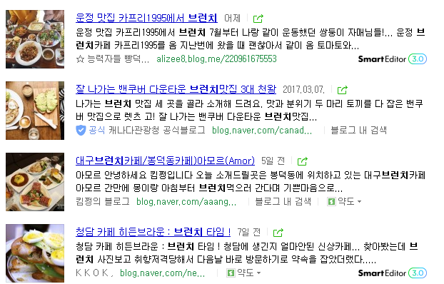
 |  | 이웃 새글 (로그인한 사람에게만 보여주는 화면)
 |  | 사진 |  | 제목 : xxxxx 작성자: xxxx 작성일 : xxxx 내용 : 안녕하세요xxxxxxxxxxxxxxxxxxxxxxxxxxxxxxxxxxxxxxxxxxxxxxxxxxxxxxx
 |  | 사진 |  | 제목 : xxxxx 작성자: xxxx 작성일 : xxxx 내용 : 안녕하세요xxxxxxxxxxxxxxxxxxxxxxxxxxxxxxxxxxxxxxxxxxxxxxxxxxxxxxx
 |  | 사진 |  | 제목 : xxxxx 작성자: xxxx 작성일 : xxxx 내용 : 안녕하세요xxxxxxxxxxxxxxxxxxxxxxxxxxxxxxxxxxxxxxxxxxxxxxxxxxxxxxx
 |  | 사진 |  | 제목 : xxxxx 작성자: xxxx 작성일 : xxxx 내용 : 안녕하세요xxxxxxxxxxxxxxxxxxxxxxxxxxxxxxxxxxxxxxxxxxxxxxxxxxxxxxx
 |  |  |  |  |  |  |  |  |  | <사진 동그랗게 보여주는 부트스트랩이 있다고
사진
사진x
사진
사진

 |  | BEST 블로거

 |  | 닉네임/블로그TITLE |  | 닉네임/블로그TITLE |  | 닉네임/블로그TITLE |  |  | 닉네임/블로그TITLE

 | 푸터

SELECT TT1.*
FROM
(
SELECT T3.RNUM AS RNUM, T3.ID AS ID, T3.TITLE AS TITLE, T4.NAME AS NAME, T4.PF_IMAGE AS PF_IMAGE
FROM
(
SELECT ROWNUM RNUM, T1.ID AS ID, T2.TITLE
FROM
(
SELECT COUNT(*) TOTAL_CNT, A.ID
FROM POST_H A INNER JOIN LOVE_H B
ON A.SEQ = B.POST_SEQ
GROUP BY A.ID
ORDER BY TOTAL_CNT DESC
)T1 INNER JOIN BLOG_H T2
ON T1.ID = T2.ID
)T3 INNER JOIN USER_H T4
ON T3.ID = T4.ID
)TT1
WHERE TT1.RNUM <=4
SELECT TT2.*
FROM
(SELECT ROWNUM RNUM, T3.*, T4.*
FROM
(SELECT T1.*, T2.POST_SEQ, T2.LOCATION, T2.ORI_NAME, T2.SAVE_NAME
FROM
(SELECT *
FROM POST_H B1
WHERE EXISTS (SELECT 1
FROM
(
SELECT YOU_ID, COUNT(*) CNT
FROM FOLLOW_H
WHERE MY_ID='Y4366'
GROUP BY YOU_ID
)A
WHERE B1.ID = A.YOU_ID
AND MOD(A.CNT,2)=1)
AND STATE IN (0,3)
AND CONTENT LIKE '%가능%'
)T1
LEFT OUTER JOIN
( SELECT *
FROM BOX_H B
WHERE B.LOCATION = 0
)T2
ON T1.SEQ = T2.POST_SEQ
WHERE T2.SEQ = (SELECT MIN(SEQ)
FROM BOX_H
GROUP BY POST_SEQ
HAVING POST_SEQ = T1.SEQ)
OR T2.POST_SEQ IS NULL
) T3 NATURAL JOIN
(SELECT COUNT(*) TOT_CNT
FROM POST_H B1
WHERE EXISTS
(SELECT 1
FROM FOLLOW_H B2
WHERE B1.ID = B2.YOU_ID
AND B2.MY_ID='Y4366'
)
AND STATE IN (0,3)
AND CONTENT LIKE '%가능%'
)T4
)TT2
WHERE RNUM BETWEEN (10 * (1-1)+1) AND (10 * (1-1)+10);
SELECT TT21.*
FROM
(SELECT ROWNUM RNUM, A11.*, A21.ORI_NAME, A21.SAVE_NAME
FROM
(SELECT *
FROM POST_H A1
WHERE STATE = 0
AND A1.FIELD LIKE '여행'
ORDER BY WDATE DESC, SEQ DESC
)A11
LEFT OUTER JOIN
( SELECT B1.SEQ AS BOX_SEQ, B1.ORI_NAME, B1.SAVE_NAME, B1.POST_SEQ
FROM BOX_H B1
WHERE B1.LOCATION = 0
)A21
ON A11.SEQ = A21.POST_SEQ
WHERE A21.BOX_SEQ = (SELECT MIN(SEQ)
FROM BOX_H
GROUP BY POST_SEQ
HAVING POST_SEQ = A11.SEQ)
OR A21.POST_SEQ IS NULL) TT21
WHERE TT21.RNUM BETWEEN 1 AND 3
UNION ALL
SELECT TT2.*
FROM
(SELECT ROWNUM RNUM, A1.*, A2.ORI_NAME, A2.SAVE_NAME
FROM
(SELECT *
FROM POST_H A
WHERE STATE = 0
AND A.FIELD LIKE '여행'
ORDER BY WDATE DESC, SEQ DESC
)A1
LEFT OUTER JOIN
( SELECT B.SEQ AS BOX_SEQ, B.ORI_NAME, B.SAVE_NAME, B.POST_SEQ
FROM BOX_H B
WHERE B.LOCATION = 0
)A2
ON A1.SEQ = A2.POST_SEQ
WHERE A2.BOX_SEQ = (SELECT MIN(SEQ)
FROM BOX_H
GROUP BY POST_SEQ
HAVING POST_SEQ = A1.SEQ)
OR A2.POST_SEQ IS NULL) TT2
WHERE TT2.RNUM BETWEEN 1 AND 3
UNION ALL
SELECT TT23.*
FROM
(SELECT ROWNUM RNUM, A13.*, A23.ORI_NAME, A23.SAVE_NAME
FROM
(SELECT *
FROM POST_H A3
WHERE STATE = 0
AND A3.FIELD LIKE '여행'
ORDER BY WDATE DESC, SEQ DESC
)A13
LEFT OUTER JOIN
( SELECT B3.SEQ AS BOX_SEQ, B3.ORI_NAME, B3.SAVE_NAME, B3.POST_SEQ
FROM BOX_H B3
WHERE B3.LOCATION = 0
)A23
ON A13.SEQ = A23.POST_SEQ
WHERE A23.BOX_SEQ = (SELECT MIN(SEQ)
FROM BOX_H
GROUP BY POST_SEQ
HAVING POST_SEQ = A13.SEQ)
OR A23.POST_SEQ IS NULL) TT23
WHERE TT23.RNUM BETWEEN 1 AND 3
UNION ALL
SELECT TT24.*
FROM
(SELECT ROWNUM RNUM, A14.*, A24.ORI_NAME, A24.SAVE_NAME
FROM
(SELECT *
FROM POST_H A4
WHERE STATE = 0
AND A4.FIELD LIKE '여행'
ORDER BY WDATE DESC, SEQ DESC
)A14
LEFT OUTER JOIN
( SELECT B4.SEQ AS BOX_SEQ, B4.ORI_NAME, B4.SAVE_NAME, B4.POST_SEQ
FROM BOX_H B4
WHERE B4.LOCATION = 0
)A24
ON A14.SEQ = A24.POST_SEQ
WHERE A24.BOX_SEQ = (SELECT MIN(SEQ)
FROM BOX_H
GROUP BY POST_SEQ
HAVING POST_SEQ = A14.SEQ)
OR A24.POST_SEQ IS NULL) TT24
WHERE TT24.RNUM BETWEEN 1 AND 3
UNION ALL
SELECT TT25.*
FROM
(SELECT ROWNUM RNUM, A15.*, A25.ORI_NAME, A25.SAVE_NAME
FROM
(SELECT *
FROM POST_H A5
WHERE STATE = 0
AND A5.FIELD LIKE '여행'
ORDER BY WDATE DESC, SEQ DESC
)A15
LEFT OUTER JOIN
( SELECT B5.SEQ AS BOX_SEQ, B5.ORI_NAME, B5.SAVE_NAME, B5.POST_SEQ
FROM BOX_H B5
WHERE B5.LOCATION = 0
)A25
ON A15.SEQ = A25.POST_SEQ
WHERE A25.BOX_SEQ = (SELECT MIN(SEQ)
FROM BOX_H
GROUP BY POST_SEQ
HAVING POST_SEQ = A15.SEQ)
OR A25.POST_SEQ IS NULL) TT25
WHERE TT25.RNUM BETWEEN 1 AND 3
UNION ALL
SELECT TT26.*
FROM
(SELECT ROWNUM RNUM, A16.*, A26.ORI_NAME, A26.SAVE_NAME
FROM
(SELECT *
FROM POST_H A6
WHERE STATE = 0
AND A6.FIELD LIKE '여행'
ORDER BY WDATE DESC, SEQ DESC
)A16
LEFT OUTER JOIN
( SELECT B6.SEQ AS BOX_SEQ, B6.ORI_NAME, B6.SAVE_NAME, B6.POST_SEQ
FROM BOX_H B6
WHERE B6.LOCATION = 0
)A26
ON A16.SEQ = A26.POST_SEQ
WHERE A26.BOX_SEQ = (SELECT MIN(SEQ)
FROM BOX_H
GROUP BY POST_SEQ
HAVING POST_SEQ = A16.SEQ)
OR A26.POST_SEQ IS NULL) TT26
WHERE TT26.RNUM BETWEEN 1 AND 3
UNION ALL
SELECT TT27.*
FROM
(SELECT ROWNUM RNUM, A17.*, A27.ORI_NAME, A27.SAVE_NAME
FROM
(SELECT *
FROM POST_H A7
WHERE STATE = 0
AND A7.FIELD LIKE '여행'
ORDER BY WDATE DESC, SEQ DESC
)A17
LEFT OUTER JOIN
( SELECT B7.SEQ AS BOX_SEQ, B7.ORI_NAME, B7.SAVE_NAME, B7.POST_SEQ
FROM BOX_H B7
WHERE B7.LOCATION = 0
)A27
ON A17.SEQ = A27.POST_SEQ
WHERE A27.BOX_SEQ = (SELECT MIN(SEQ)
FROM BOX_H
GROUP BY POST_SEQ
HAVING POST_SEQ = A17.SEQ)
OR A27.POST_SEQ IS NULL) TT27
WHERE TT27.RNUM BETWEEN 1 AND 3
UNION ALL
SELECT TT28.*
FROM
(SELECT ROWNUM RNUM, A18.*, A28.ORI_NAME, A28.SAVE_NAME
FROM
(SELECT *
FROM POST_H A8
WHERE STATE = 0
AND A8.FIELD LIKE '여행'
ORDER BY WDATE DESC, SEQ DESC
)A18
LEFT OUTER JOIN
( SELECT B8.SEQ AS BOX_SEQ, B8.ORI_NAME, B8.SAVE_NAME, B8.POST_SEQ
FROM BOX_H B8
WHERE B8.LOCATION = 0
)A28
ON A18.SEQ = A28.POST_SEQ
WHERE A28.BOX_SEQ = (SELECT MIN(SEQ)
FROM BOX_H
GROUP BY POST_SEQ
HAVING POST_SEQ = A18.SEQ)
OR A28.POST_SEQ IS NULL) TT28
WHERE TT28.RNUM BETWEEN 1 AND 3
UNION ALL
SELECT TT29.*
FROM
(SELECT ROWNUM RNUM, A19.*, A29.ORI_NAME, A29.SAVE_NAME
FROM
(SELECT *
FROM POST_H A9
WHERE STATE = 0
AND A9.FIELD LIKE '여행'
ORDER BY WDATE DESC, SEQ DESC
)A19
LEFT OUTER JOIN
( SELECT B9.SEQ AS BOX_SEQ, B9.ORI_NAME, B9.SAVE_NAME, B9.POST_SEQ
FROM BOX_H B9
WHERE B9.LOCATION = 0
)A29
ON A19.SEQ = A29.POST_SEQ
WHERE A29.BOX_SEQ = (SELECT MIN(SEQ)
FROM BOX_H
GROUP BY POST_SEQ
HAVING POST_SEQ = A19.SEQ)
OR A29.POST_SEQ IS NULL) TT29
WHERE TT29.RNUM BETWEEN 1 AND 3
UNION ALL
SELECT TT210.*
FROM
(SELECT ROWNUM RNUM, A110.*, A210.ORI_NAME, A210.SAVE_NAME
FROM
(SELECT *
FROM POST_H A10
WHERE STATE = 0
AND A10.FIELD LIKE '여행'
ORDER BY WDATE DESC, SEQ DESC
)A110
LEFT OUTER JOIN
( SELECT B10.SEQ AS BOX_SEQ, B10.ORI_NAME, B10.SAVE_NAME, B10.POST_SEQ
FROM BOX_H B10
WHERE B10.LOCATION = 0
)A210
ON A110.SEQ = A210.POST_SEQ
WHERE A210.BOX_SEQ = (SELECT MIN(SEQ)
FROM BOX_H
GROUP BY POST_SEQ
HAVING POST_SEQ = A110.SEQ)
OR A210.POST_SEQ IS NULL) TT210
WHERE TT210.RNUM BETWEEN 1 AND 3;
 | BEST 블로거 |  |  |  |  |  | 이웃새글 |  |  |  | 테마별 보기 | 검색순위 | 검색시 | 1. 검색테이블 추가
SELECT *
FROM
(SELECT ROWNUM RNUM, A.CNT, A.SEARCH_WORD
FROM
(SELECT COUNT(*) AS CNT, SEARCH_WORD FROM SEARCH_H
GROUP BY SEARCH_WORD
ORDER BY COUNT(*) DESC)A)
WHERE RNUM BETWEEN 1 AND 5;
INSERT
INTO SEARCH_H
(
SEQ,
SEARCH_WORD,
S_ID,
SDATE,
SEX,
AREA,
BIRTH
)
VALUES
(
SEQ_SEARCH.NEXTVAL,
'감자',
'Y4366',
SYSDATE,
(
select NULL SEX from dual
where not exists (SELECT SEX FROM USER_H WHERE ID='Y4366')
union
SELECT SEX FROM USER_H WHERE ID='Y4366'
),
(
select NULL AREA from dual
where not exists (SELECT AREA FROM USER_H WHERE ID='Y4366')
union
SELECT AREA FROM USER_H WHERE ID='Y4366'
),
(
select NULL BIRTH from dual
where not exists (SELECT BIRTH FROM USER_H WHERE ID='Y4366')
union
SELECT BIRTH FROM USER_H WHERE ID='Y4366'
)
);

검색후화면
홈

 | 메뉴명 | 첫화면
 | 헤더

 |  |  |  | 검색

 |  | HISTORY 검색 결과
 |  | 사진 | 제목 : xxxxx 작성자: xxxx 작성일 : xxxx 내용 : 안녕하세요xxxxxxxxxxxxxxxxxxxxxxxxxxxxxxxxxxxxxxxxxxxxxxxxxxxxxxx
 |  | 사진 | 제목 : xxxxx 작성자: xxxx 작성일 : xxxx 내용 : 안녕하세요xxxxxxxxxxxxxxxxxxxxxxxxxxxxxxxxxxxxxxxxxxxxxxxxxxxxxxx
 |  | 사진 | 제목 : xxxxx 작성자: xxxx 작성일 : xxxx 내용 : 안녕하세요xxxxxxxxxxxxxxxxxxxxxxxxxxxxxxxxxxxxxxxxxxxxxxxxxxxxxxx
 |  | 사진 | 제목 : xxxxx 작성자: xxxx 작성일 : xxxx 내용 : 안녕하세요xxxxxxxxxxxxxxxxxxxxxxxxxxxxxxxxxxxxxxxxxxxxxxxxxxxxxxx
 |  | < 1 2 3 4 >

 |  | NAVER 검색 결과
 |  | 사진 | 제목 : xxxxx 작성자: xxxx 작성일 : xxxx 내용 : 안녕하세요xxxxxxxxxxxxxxxxxxxxxxxxxxxxxxxxxxxxxxxxxxxxxxxxxxxxxxx
 |  | 사진 | 제목 : xxxxx 작성자: xxxx 작성일 : xxxx 내용 : 안녕하세요xxxxxxxxxxxxxxxxxxxxxxxxxxxxxxxxxxxxxxxxxxxxxxxxxxxxxxx
 |  | 사진 | 제목 : xxxxx 작성자: xxxx 작성일 : xxxx 내용 : 안녕하세요xxxxxxxxxxxxxxxxxxxxxxxxxxxxxxxxxxxxxxxxxxxxxxxxxxxxxxx
 |  | 사진 | 제목 : xxxxx 작성자: xxxx 작성일 : xxxx 내용 : 안녕하세요xxxxxxxxxxxxxxxxxxxxxxxxxxxxxxxxxxxxxxxxxxxxxxxxxxxxxxx
 |  | < 1 2 3 4 >

 | 푸터

 | HISTORY 검색 결과
SELECT TT2.*
FROM(
SELECT ROWNUM RNUM,T1.*, T2.*
FROM(
SELECT A1.*, A2.POST_SEQ, A2.ORI_NAME, A2.SAVE_NAME
FROM
(SELECT A.SEQ, A.CT_SEQ, A.ID, A.FIELD, A.TITLE, A.CONTENT, A.WDATE, A.HASHTAG, A.STATE, A.CO_STATE
FROM POST_H A
WHERE STATE = 0
AND A.TITLE LIKE '%여행%'
ORDER BY WDATE DESC,SEQ DESC
)A1
LEFT OUTER JOIN
( SELECT B.SEQ, B.POST_SEQ, B.ORI_NAME, B.SAVE_NAME
FROM BOX_H B
WHERE B.LOCATION = 0
)A2
ON A1.SEQ = A2.POST_SEQ
WHERE A2.SEQ = (SELECT MIN(SEQ)
FROM BOX_H
GROUP BY POST_SEQ
HAVING POST_SEQ = A1.SEQ)
OR A2.POST_SEQ IS NULL
)T1
NATURAL JOIN
(
SELECT COUNT(*) TOT_CNT
FROM POST_H
WHERE STATE = 0
AND TITLE LIKE '%여행%'
)T2
)TT2
WHERE RNUM BETWEEN (10 * (1-1)+1)
AND (10 * (1-1)+10);

로그인
홈

 | 메뉴명 | 로그인
 | 헤더

 |  |  | 아이디

 |  |  | 비밀번호

 |  |  | 로그인

 |  |  | 비밀번호찾기 | 회원가입

 | 푸터
 | 로그인 시
SELECT ID,
PASSWORD,
BIRTH,
SEX,
NAME,
EMAIL,
AREA,
GRADE,
PF_IMAGE,
PF_CONTENT
FROM USER_H
WHERE ID = 'Y4366' AND PASSWORD = '33';

블로그좌측메뉴
홈

 | 메뉴명 | 좌측메뉴
1. 카테고리 불러오기
SELECT SEQ, ID, NAME, STATE
FROM CATEGORY_H
WHERE ID = '1' AND STATE = '0';

2. 오늘 방문자
SELECT COUNT(*) AS TOTAL_CNT
FROM(
SELECT SEQ, ID, V_ID, VDATE, SEX, AREA, BIRTH
FROM VISIT_H
WHERE ID = 'Y4366'
AND VDATE = '17/03/20'
);
 |  | 사진
 |  | 닉네임(ID)
 |  | 안녕하세요(블로그소걔)
 |  | 포스트쓰기

 |  | 카테고리 ▽
 |  | -여행
 |  | -맛집
3. 총 방문자
SELECT COUNT(*) AS TOTAL_CNT
FROM(
SELECT SEQ, ID, V_ID, VDATE, SEX, AREA, BIRTH
FROM VISIT_H
WHERE ID = 'Y4366'
);
 |  | -취미

 |  | COUNTER
 |  | TODAY 1
 |  | TOTAL 1234

관리좌측메뉴
홈

 | 메뉴명 | 관리 좌측메뉴

1-1. 댓글수 순위 포스트(전체)
SELECT *
FROM
(
SELECT POST_SEQ, COUNT(*) AS TOTAL_CNT
FROM COMMENT_H A
GROUP BY A.POST_SEQ
ORDER BY TOTAL_CNT DESC
) T1
INNER JOIN POST_H T2
ON T1.POST_SEQ = T2.SEQ
WHERE NOT STATE = '2' AND T2.ID = '1';
1-2. 댓글수 순위 포스트(오늘)
SELECT *
FROM
(
SELECT POST_SEQ, COUNT(*) AS TOTAL_CNT
FROM COMMENT_H A
WHERE A.WDATE >= #{startdate}
AND A.WDATE >= #{enddate}
GROUP BY A.POST_SEQ
ORDER BY TOTAL_CNT DESC
) T1
INNER JOIN POST_H T2
ON T1.POST_SEQ = T2.SEQ
WHERE NOT STATE = '2' AND T2.ID = '1';
 |  | 관리 -------------------
 |  | 블로그 관리
 |  | 나를 추가한 이웃
 |  | 통계 -------------------
 |  | 방문분석
 |  | 방문자수
 |  | 성별, 연령별
 |  | 이웃 증감수

 |  | 순위
 |  | 공감수 순위
 |  | 댓글수 순위

나를추가한이웃
홈

1. 전체 이웃수 & 전체 이웃 리스트
SELECT TT2.*
FROM(
SELECT ROWNUM RNUM, T1.*, T2.TOT_CNT
FROM(
SELECT followtable.MY_ID, usertable.NAME, blogtable.TITLE
FROM (
SELECT count(YOU_ID) as cnt, MY_ID, YOU_ID
FROM FOLLOW_H
WHERE YOU_ID = #{id}
GROUP BY MY_ID, YOU_ID
)followtable
INNER JOIN USER_H usertable
ON followtable.MY_ID = usertable.ID
INNER JOIN BLOG_H blogtable
ON usertable.ID = blogtable.ID
WHERE MOD(followtable.cnt, 2) = 1
ORDER BY followtable.MY_ID
)T1
NATURAL JOIN
(
SELECT COUNT(*) TOT_CNT
FROM (SELECT 1
FROM FOLLOW_H
WHERE YOU_ID = #{id}
GROUP BY MY_ID, YOU_ID)
)T2
)TT2
WHERE RNUM BETWEEN (#{PAGE_SIZE} * (#{PAGE_NUM}-1)+1)
AND ((#{PAGE_SIZE} * (#{PAGE_NUM}-1))+#{PAGE_SIZE});
2. 오늘 추가한 이웃 수
SELECT COUNT(*) AS TOTAL_CNT
FROM(
SELECT MY_ID, YOU_ID, FDATE, STATE
FROM FOLLOW_H
WHERE YOU_ID = '10'
AND FDATE = '17/03/21'
AND STATE = '0'
);
3. 나를 추가했지만 내가 차단하기(언팔시키기)
MERGE INTO FOLLOW_H T1
USING ( SELECT
'HAPPY' MY_ID,
'Kitra' YOU_ID,
SYSDATE FDATE,
(SELECT SEQ
FROM FOLLOW_H
WHERE MY_ID = 'HAPPY'
AND YOU_ID = 'Kitra'
AND TO_CHAR(FDATE, 'YYYYMMDD') = TO_CHAR(SYSDATE, 'YYYYMMDD')) AS SEQ
FROM DUAL
) T2
ON (T1.YOU_ID=T2.YOU_ID
AND T1.MY_ID=T2.MY_ID
AND T1.STATE=0
AND TO_CHAR(T1.FDATE, 'YYYYMMDD') = TO_CHAR(T2.FDATE, 'YYYYMMDD'))
WHEN MATCHED THEN
UPDATE SET T1.AREA = '대구'
DELETE WHERE (T1.SEQ=T2.SEQ)
WHEN NOT MATCHED THEN
INSERT (SEQ, MY_ID, YOU_ID, SEX, AREA, BIRTH, STATE)
VALUES (SEQ_FOLLOW.NEXTVAL, 'HAPPY', 'Kitra', 0, '서울', SYSDATE, 1);
 | 메뉴명 | 나를 추가한 이웃
 | 헤더
 | 좌측메뉴

4. 나를 추가한 이웃을 내가 이웃추가하기
INSERT
INTO FOLLOW_H ( MY_ID,YOU_ID,FDATE,SEX,AREA,BIRTH,STATE)
VALUES('내아이디', '이웃신청한 그분 아이디', SYSDATE, '세션의 성별', '세션의 지역', '세션의 생년월일', 0 );
 | 푸터

블로그관리
홈

 | 메뉴명 | 블로그 관리
 | 헤더
 | 좌측메뉴
1. 카테고리 조회
SELECT SEQ, ID, NAME, STATE
FROM CATEGORY_H
WHERE ID = '1'
ORDER BY SEQ;
 |  |  | 등록된 카테고리
 |  |  | no | 카테고리명 | 공개설정
 |  |  | 1 | 취미 | Y
 |  |  | 2 | 맛집 | Y
 |  |  | 3 | xxx | Y
2. 카테고리 추가
INSERT
INTO CATEGORY_H(SEQ, ID, NAME, STATE)
VALUES(SEQ_CATEGORY.NEXTVAL, '1', '코딩', '설정여부');
 |  |  | 4 | xxx | N

 |  |  | 카테고리 등록
 |  |  | 카테고리명
 |  |  | 공개설정 | ○ 공개 | ○비공개
 |  |  |  | + 카테고리 추가
3. 블로그 제목/ 테마 UPDATE
UPDATE BLOG_H
SET TITLE = '제 블로그입니다', THEME = '1.CSS'
WHERE ID = 'B1';
 |  |  | 제목

 |  |  | 테마

 | 푸터

쪽지보내기
홈


 |  |  |  |  |  | 글자수 체크(가능하면?)
 | 메뉴명 | 블로그 기본 틀
 | 헤더

 |  |  |  | 쪽지보내기
 | 쪽지보내기
 | 받은쪽지함 |  | 받는사람 |  | 이웃보기
 | 보낸쪽지함
 |  |  | 내용
 |  |  |  |  | 보내기

 | 푸터

SELECT TT2.*
FROM(
SELECT ROWNUM RNUM, T1.*, T2.TOT_CNT
FROM(
SELECT followtable.YOU_ID, usertable.NAME, blogtable.TITLE
FROM (
SELECT count(MY_ID) as cnt, MY_ID, YOU_ID
FROM FOLLOW_H
WHERE MY_ID = #{id}
GROUP BY MY_ID, YOU_ID
)followtable
INNER JOIN USER_H usertable
ON followtable.YOU_ID = usertable.ID
INNER JOIN BLOG_H blogtable
ON usertable.ID = blogtable.ID
WHERE MOD(followtable.cnt, 2) = 1
ORDER BY followtable.YOU_ID
)T1
NATURAL JOIN
(
SELECT COUNT(*) TOT_CNT
FROM (
SELECT 1
FROM FOLLOW_H
WHERE MY_ID = #{id}
GROUP BY MY_ID, YOU_ID
)
)T2
)TT2
WHERE RNUM BETWEEN (#{PAGE_SIZE} * (#{PAGE_NUM}-1)+1)
AND ((#{PAGE_SIZE} * (#{PAGE_NUM}-1))+#{PAGE_SIZE});
 | 이웃 |  |  |  | 쪽지
 |  |  |  |  | INSERT INTO MESSAGE_H(SEQ, SEND_ID, TAKE_ID, CONTENTS, RDATE)
 |  |  |  |  | VALUES(SEQ_MESSAGE.NEXTVAL, '', '', '', NULL);

이웃리스트
홈

 | 메뉴명 | 블로그 기본 틀
 | 헤더 |  |  |  |  | 홈플러스 우측 메뉴 참고

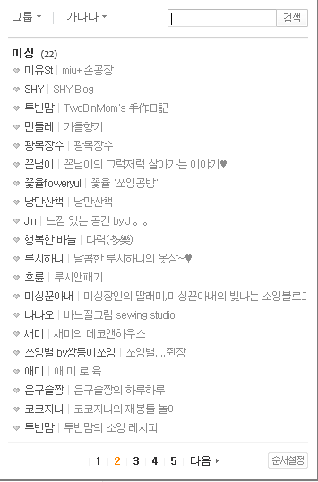
 |  |  |  |  | 이웃 리스트

 |  |  |  | >

 |  |  |  | <

 |  |  |  |  | < 1 2 3 >

 | 푸터

 | 내가 추가한 이웃 리스트 |  | 조건문
SELECT TT2.*
FROM(
SELECT ROWNUM RNUM, T1.*, T2.TOT_CNT
FROM(
SELECT followtable.YOU_ID, usertable.NAME, blogtable.TITLE
FROM (
SELECT count(MY_ID) as cnt, MY_ID, YOU_ID
FROM FOLLOW_H
WHERE MY_ID = #{id}
GROUP BY MY_ID, YOU_ID
)followtable
INNER JOIN USER_H usertable
ON followtable.YOU_ID = usertable.ID
INNER JOIN BLOG_H blogtable
ON usertable.ID = blogtable.ID
WHERE MOD(followtable.cnt, 2) = 1
ORDER BY followtable.YOU_ID
)T1
NATURAL JOIN
(
SELECT COUNT(*) TOT_CNT
FROM (
SELECT 1
FROM FOLLOW_H
WHERE MY_ID = #{id}
GROUP BY MY_ID, YOU_ID
)
)T2
)TT2
WHERE RNUM BETWEEN (#{PAGE_SIZE} * (#{PAGE_NUM}-1)+1)
AND ((#{PAGE_SIZE} * (#{PAGE_NUM}-1))+#{PAGE_SIZE});
<sql id="FollowSearchCondition">
<where>
<choose>
<when test="SEARCH_DIV == 10 ">
AND usertable.NAME LIKE #{SEARCH_WORD}
</when>
<when test="SEARCH_DIV == 20 ">
AND blogtable.TITLE LIKE #{SEARCH_WORD}
</when>
<otherwise></otherwise>
</choose>
</where>
</sql>

블로그 글쓰기
홈

 | 메뉴명 | 블로그 글쓰기
 | 헤더
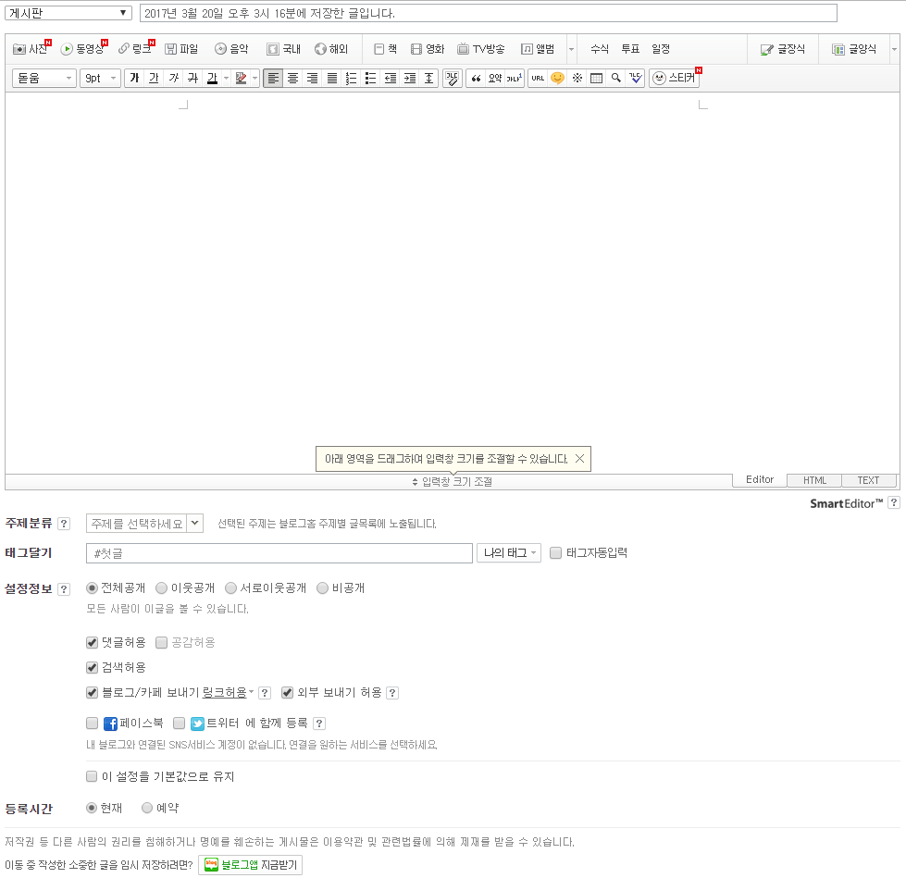
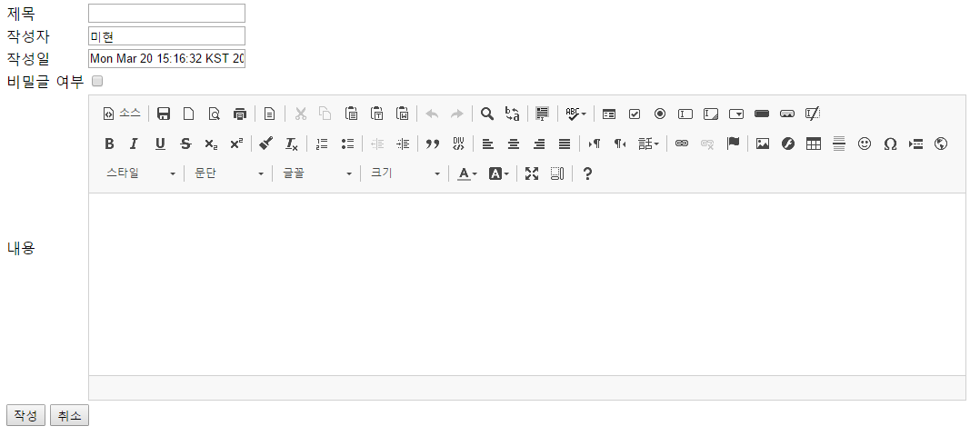

 |  |  | 해시태그는 네이버처럼 (가능하면?)

 | 푸터

방문자수
홈

 | 메뉴명 | 방문자수
 | 헤더
 | 통계 좌측메뉴
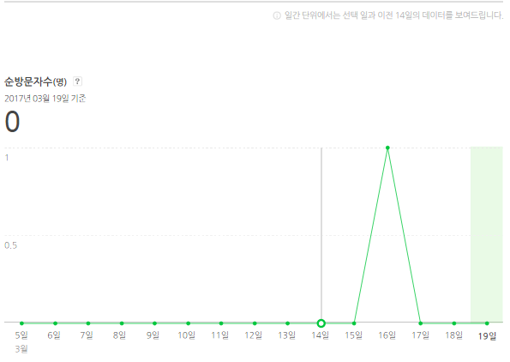
일간
주간
월간
 |  |  | 2017.03.19

 | 푸터

 | 일간 |  |  | 주간 | 월간
SELECT A.CUR_DATE AS CUR_DATE, NVL(A.CNT+B.CNT,0) AS CNT
FROM
(
SELECT TO_CHAR((TO_DATE(20170322, 'YYYYMMDD')-LEVEL), 'YYYYMMDD') AS CUR_DATE,
0 AS CNT
FROM DUAL
CONNECT BY LEVEL <=15
) A
LEFT OUTER JOIN
(
SELECT TO_CHAR(VDATE, 'YYYYMMDD') AS CUR_DATE,COUNT(*) AS CNT
FROM VISIT_H
WHERE VDATE BETWEEN TO_DATE(20170322, 'YYYYMMDD')-15 AND TO_DATE(20170322, 'YYYYMMDD')
GROUP BY TO_CHAR(VDATE, 'YYYYMMDD')
)B
ON A.CUR_DATE = B.CUR_DATE
ORDER BY CUR_DATE ASC;
SELECT A.WM AS WM, NVL(A.CNT+B.CNT,0) AS CNT
FROM
(SELECT TO_CHAR((TO_DATE(20170329, 'YYYYMMDD')-LEVEL*7)-(TO_CHAR((TO_DATE(20170329, 'YYYYMMDD')-LEVEL*7), 'd')-1),'YYYYMMDD')||'~'||
TO_CHAR((TO_DATE(20170329, 'YYYYMMDD')-LEVEL*7)-(TO_CHAR((TO_DATE(20170329, 'YYYYMMDD')-LEVEL*7), 'd')-1)+6,'YYYYMMDD') as WM,
0 AS CNT
FROM DUAL
CONNECT BY LEVEL <=15
)A
LEFT OUTER JOIN
(
SELECT WM, Count(*) as cnt
FROM (
SELECT TO_CHAR(VDATE-(TO_CHAR(VDATE, 'd')-1),'YYYYMMDD')||'~'||
TO_CHAR(VDATE-(TO_CHAR(VDATE, 'd')-1)+6,'YYYYMMDD') as WM
FROM VISIT_H
)
GROUP BY WM
)B
ON A.WM = B.WM
ORDER BY WM ASC;
SELECT A.MM AS MM, NVL(A.CNT+B.CNT,0) AS CNT
FROM
(
select TO_CHAR(ADD_MONTHS(trunc(TO_DATE(20170429, 'YYYYMMDD'),'MM'), -LEVEL), 'YYYYMMDD')||'~'||
TO_CHAR(LAST_DAY(ADD_MONTHS(trunc(TO_DATE(20170429, 'YYYYMMDD'),'MM'), -LEVEL)), 'YYYYMMDD') AS MM,
0 AS CNT
from dual
CONNECT BY LEVEL <=15
)A
LEFT OUTER JOIN
(
SELECT MM, Count(*) as cnt
FROM (
SELECT
TO_CHAR(trunc(VDATE,'MM'),'YYYYMMDD')||'~'||
TO_CHAR(LAST_DAY(trunc(VDATE,'MM')), 'YYYYMMDD') AS MM
FROM VISIT_H
)
GROUP BY MM
)B
ON A.MM = B.MM
ORDER BY MM ASC;

성별연령별
홈

 | 메뉴명 | 성별연령별
 | 헤더
 | 통계 좌측메뉴
일간
주간
월간
 |  |  | 2017.03.19
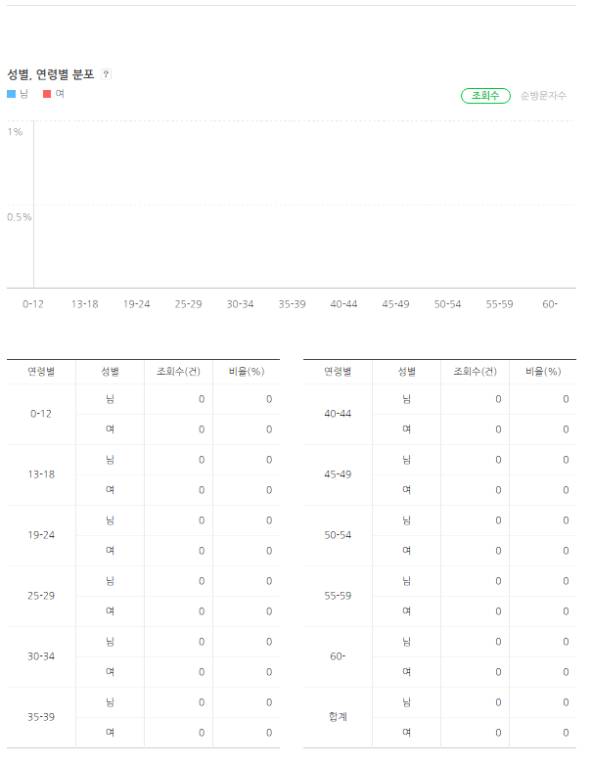

 | 푸터

 | 통계
 | SELECT T1.*, T2.*, T3.*, T4.*, T5.*, T6.*, T7.*, T8.*, T9.*, T10.*, T11.*, T12.*, T13.*
 | FROM
 | (SELECT count(*) 십대남
 | FROM (SELECT *
 | FROM VISIT_H
 | WHERE BIRTH BETWEEN to_char(add_months(sysdate,-240)-1,'yyyy-mm-dd') AND to_char(sysdate,'yyyy-mm-dd'))
 | WHERE V_ID = #{id}
 | AND VDATE >= #{startday} AND VDATE < #{endday}
 | AND SEX = '0'
 | )T1
 | NATURAL JOIN
 | (
 | SELECT count(*) 십대여
 | FROM (SELECT *
 | FROM VISIT_H
 | WHERE BIRTH BETWEEN to_char(add_months(sysdate,-240)-1,'yyyy-mm-dd') AND to_char(sysdate,'yyyy-mm-dd'))
 | WHERE V_ID = #{id}
 | AND VDATE >= #{startday} AND VDATE < #{endday}
 | AND SEX = '1'
 | )T2
 | NATURAL JOIN
 | (
 | SELECT count(*) 이십대남
 | FROM (SELECT *
 | FROM VISIT_H
 | WHERE BIRTH BETWEEN to_char(add_months(sysdate,-360)-1,'yyyy-mm-dd') AND to_char(add_months(sysdate,-240),'yyyy-mm-dd'))
 | WHERE V_ID = #{id}
 | AND VDATE >= #{startday} AND VDATE < #{endday}
 | AND SEX = '0'
 | )T3
 | NATURAL JOIN
 | (
 | SELECT count(*) 이십대여
 | FROM (SELECT *
 | FROM VISIT_H
 | WHERE BIRTH BETWEEN to_char(add_months(sysdate,-360)-1,'yyyy-mm-dd') AND to_char(add_months(sysdate,-240),'yyyy-mm-dd'))
 | WHERE V_ID = #{id}
 | AND VDATE >= #{startday} AND VDATE < #{endday}
 | AND SEX = '1'
 | )T4
 | NATURAL JOIN
 | (
 | SELECT count(*) 삼십대남
 | FROM (SELECT *
 | FROM VISIT_H
 | WHERE BIRTH BETWEEN to_char(add_months(sysdate,-480)-1,'yyyy-mm-dd') AND to_char(add_months(sysdate,-360),'yyyy-mm-dd'))
 | WHERE V_ID = #{id}
 | AND VDATE >= #{startday} AND VDATE < #{endday}
 | AND SEX = '0'
 | )T5
 | NATURAL JOIN
 | (
 | SELECT count(*) 삼십대여
 | FROM (SELECT *
 | FROM VISIT_H
 | WHERE BIRTH BETWEEN to_char(add_months(sysdate,-480)-1,'yyyy-mm-dd') AND to_char(add_months(sysdate,-360),'yyyy-mm-dd'))
 | WHERE V_ID = #{id}
 | AND VDATE >= #{startday} AND VDATE < #{endday}
 | AND SEX = '1'
 | )T6
 | NATURAL JOIN
 | (
 | SELECT count(*) 사십대남
 | FROM (SELECT *
 | FROM VISIT_H
 | WHERE BIRTH BETWEEN to_char(add_months(sysdate,-600)-1,'yyyy-mm-dd') AND to_char(add_months(sysdate,-480),'yyyy-mm-dd'))
 | WHERE V_ID = #{id}
 | AND VDATE >= #{startday} AND VDATE < #{endday}
 | AND SEX = '0'
 | )T7
 | NATURAL JOIN
 | (
 | SELECT count(*) 사십대여
 | FROM (SELECT *
 | FROM VISIT_H
 | WHERE BIRTH BETWEEN to_char(add_months(sysdate,-600)-1,'yyyy-mm-dd') AND to_char(add_months(sysdate,-480),'yyyy-mm-dd'))
 | WHERE V_ID = #{id}
 | AND VDATE >= #{startday} AND VDATE < #{endday}
 | AND SEX = '1'
 | )T8
 | NATURAL JOIN
 | (
 | SELECT count(*) 오십대남
 | FROM (SELECT *
 | FROM VISIT_H
 | WHERE BIRTH BETWEEN to_char(add_months(sysdate,-720)-1,'yyyy-mm-dd') AND to_char(add_months(sysdate,-600),'yyyy-mm-dd'))
 | WHERE V_ID = #{id}
 | AND VDATE >= #{startday} AND VDATE < #{endday}
 | AND SEX = '0'
 | )T9
 | NATURAL JOIN
 | (
 | SELECT count(*) 오십대여
 | FROM (SELECT *
 | FROM VISIT_H
 | WHERE BIRTH BETWEEN to_char(add_months(sysdate,-720)-1,'yyyy-mm-dd') AND to_char(add_months(sysdate,-600),'yyyy-mm-dd'))
 | WHERE V_ID = #{id}
 | AND VDATE >= #{startday} AND VDATE < #{endday}
 | AND SEX = '1'
 | )T10
 | NATURAL JOIN
 | (
 | SELECT count(*) 육십대이상남
 | FROM (SELECT *
 | FROM VISIT_H
 | WHERE BIRTH < to_char(add_months(sysdate,-720),'yyyy-mm-dd'))
 | WHERE V_ID = #{id}
 | AND VDATE >= #{startday} AND VDATE < #{endday}
 | AND SEX = '0'
 | )T11
 | NATURAL JOIN
 | (
 | SELECT count(*) 육십대이상여
 | FROM (SELECT *
 | FROM VISIT_H
 | WHERE BIRTH < to_char(add_months(sysdate,-720),'yyyy-mm-dd'))
 | WHERE V_ID = #{id}
 | AND VDATE >= #{startday} AND VDATE < #{endday}
 | AND SEX = '1'
 | )T12
 | NATURAL JOIN
 | (
 | SELECT COUNT(*) TOT_CNT
 | FROM VISIT_H
 | WHERE V_ID = #{id}
 | AND VDATE >= #{startday} AND VDATE < #{endday}
 | )T13

지역별
홈

 | 메뉴명 | 지역별
 | 헤더
 | 통계 좌측메뉴
일간
주간
월간
 |  |  | 2017.03.19

 | 푸터

 | 통계
 | SELECT T1.*, T2.*, T3.*, T4.*, T5.*, T6.*, T7.*, T8.*, T9.*, T10.*, T11.*, T12.*, T13.*
 | FROM
 | (SELECT count(*) 십대남
 | FROM (SELECT *
 | FROM VISIT_H
 | WHERE BIRTH BETWEEN to_char(add_months(sysdate,-240)-1,'yyyy-mm-dd') AND to_char(sysdate,'yyyy-mm-dd'))
 | WHERE V_ID = #{id}
 | AND VDATE >= #{startday} AND VDATE < #{endday}
 | AND SEX = '0'
 | )T1
 | NATURAL JOIN
 | (
 | SELECT count(*) 십대여
 | FROM (SELECT *
 | FROM VISIT_H
 | WHERE BIRTH BETWEEN to_char(add_months(sysdate,-240)-1,'yyyy-mm-dd') AND to_char(sysdate,'yyyy-mm-dd'))
 | WHERE V_ID = #{id}
 | AND VDATE >= #{startday} AND VDATE < #{endday}
 | AND SEX = '1'
 | )T2
 | NATURAL JOIN
 | (
 | SELECT count(*) 이십대남
 | FROM (SELECT *
 | FROM VISIT_H
 | WHERE BIRTH BETWEEN to_char(add_months(sysdate,-360)-1,'yyyy-mm-dd') AND to_char(add_months(sysdate,-240),'yyyy-mm-dd'))
 | WHERE V_ID = #{id}
 | AND VDATE >= #{startday} AND VDATE < #{endday}
 | AND SEX = '0'
 | )T3
 | NATURAL JOIN
 | (
 | SELECT count(*) 이십대여
 | FROM (SELECT *
 | FROM VISIT_H
 | WHERE BIRTH BETWEEN to_char(add_months(sysdate,-360)-1,'yyyy-mm-dd') AND to_char(add_months(sysdate,-240),'yyyy-mm-dd'))
 | WHERE V_ID = #{id}
 | AND VDATE >= #{startday} AND VDATE < #{endday}
 | AND SEX = '1'
 | )T4
 | NATURAL JOIN
 | (
 | SELECT count(*) 삼십대남
 | FROM (SELECT *
 | FROM VISIT_H
 | WHERE BIRTH BETWEEN to_char(add_months(sysdate,-480)-1,'yyyy-mm-dd') AND to_char(add_months(sysdate,-360),'yyyy-mm-dd'))
 | WHERE V_ID = #{id}
 | AND VDATE >= #{startday} AND VDATE < #{endday}
 | AND SEX = '0'
 | )T5
 | NATURAL JOIN
 | (
 | SELECT count(*) 삼십대여
 | FROM (SELECT *
 | FROM VISIT_H
 | WHERE BIRTH BETWEEN to_char(add_months(sysdate,-480)-1,'yyyy-mm-dd') AND to_char(add_months(sysdate,-360),'yyyy-mm-dd'))
 | WHERE V_ID = #{id}
 | AND VDATE >= #{startday} AND VDATE < #{endday}
 | AND SEX = '1'
 | )T6
 | NATURAL JOIN
 | (
 | SELECT count(*) 사십대남
 | FROM (SELECT *
 | FROM VISIT_H
 | WHERE BIRTH BETWEEN to_char(add_months(sysdate,-600)-1,'yyyy-mm-dd') AND to_char(add_months(sysdate,-480),'yyyy-mm-dd'))
 | WHERE V_ID = #{id}
 | AND VDATE >= #{startday} AND VDATE < #{endday}
 | AND SEX = '0'
 | )T7
 | NATURAL JOIN
 | (
 | SELECT count(*) 사십대여
 | FROM (SELECT *
 | FROM VISIT_H
 | WHERE BIRTH BETWEEN to_char(add_months(sysdate,-600)-1,'yyyy-mm-dd') AND to_char(add_months(sysdate,-480),'yyyy-mm-dd'))
 | WHERE V_ID = #{id}
 | AND VDATE >= #{startday} AND VDATE < #{endday}
 | AND SEX = '1'
 | )T8
 | NATURAL JOIN
 | (
 | SELECT count(*) 오십대남
 | FROM (SELECT *
 | FROM VISIT_H
 | WHERE BIRTH BETWEEN to_char(add_months(sysdate,-720)-1,'yyyy-mm-dd') AND to_char(add_months(sysdate,-600),'yyyy-mm-dd'))
 | WHERE V_ID = #{id}
 | AND VDATE >= #{startday} AND VDATE < #{endday}
 | AND SEX = '0'
 | )T9
 | NATURAL JOIN
 | (
 | SELECT count(*) 오십대여
 | FROM (SELECT *
 | FROM VISIT_H
 | WHERE BIRTH BETWEEN to_char(add_months(sysdate,-720)-1,'yyyy-mm-dd') AND to_char(add_months(sysdate,-600),'yyyy-mm-dd'))
 | WHERE V_ID = #{id}
 | AND VDATE >= #{startday} AND VDATE < #{endday}
 | AND SEX = '1'
 | )T10
 | NATURAL JOIN
 | (
 | SELECT count(*) 육십대이상남
 | FROM (SELECT *
 | FROM VISIT_H
 | WHERE BIRTH < to_char(add_months(sysdate,-720),'yyyy-mm-dd'))
 | WHERE V_ID = #{id}
 | AND VDATE >= #{startday} AND VDATE < #{endday}
 | AND SEX = '0'
 | )T11
 | NATURAL JOIN
 | (
 | SELECT count(*) 육십대이상여
 | FROM (SELECT *
 | FROM VISIT_H
 | WHERE BIRTH < to_char(add_months(sysdate,-720),'yyyy-mm-dd'))
 | WHERE V_ID = #{id}
 | AND VDATE >= #{startday} AND VDATE < #{endday}
 | AND SEX = '1'
 | )T12
 | NATURAL JOIN
 | (
 | SELECT COUNT(*) TOT_CNT
 | FROM VISIT_H
 | WHERE V_ID = #{id}
 | AND VDATE >= #{startday} AND VDATE < #{endday}
 | )T13

이웃증감수
홈

 | 메뉴명 | 이웃증감수
 | 헤더
 | 통계 좌측메뉴
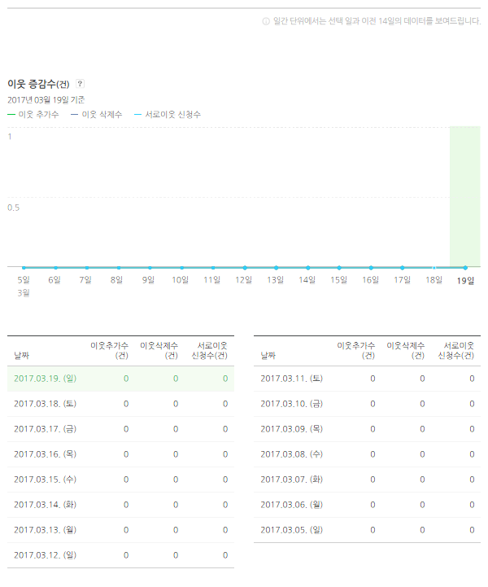
일간
주간
월간
 |  |  | 2017.03.19

 | 푸터

 | 팔로우 증가(일간) |  |  | 주간
 | SELECT A.CUR_DATE AS CUR_DATE, NVL(A.CNT+B.CNT,0) AS CNT |  |  | SELECT C.WM AS WM,
 | FROM |  |  | C.ADD_CNT AS ADD_CNT,
 | ( |  |  | NVL(D.SUB_CNT,0) AS SUB_CNT
 | SELECT TO_CHAR((TO_DATE(20170322, 'YYYYMMDD')-LEVEL), 'YYYYMMDD') AS CUR_DATE, |  |  | FROM
 | 0 AS CNT |  |  | (SELECT A.WM AS WM,
 | FROM DUAL |  |  | NVL(A.ADD_CNT+B.ADD_CNT,0) AS ADD_CNT,
 | CONNECT BY LEVEL <=15 |  |  | 0 AS SUB_CNT
 | ) A |  |  | FROM
 | LEFT OUTER JOIN |  |  | (SELECT TO_CHAR((TO_DATE(20170329, 'YYYYMMDD')-LEVEL*7)-(TO_CHAR((TO_DATE(20170329, 'YYYYMMDD')-LEVEL*7), 'd')-1),'YYYYMMDD')
 | ( |  |  | ||'~'
 | SELECT TO_CHAR(FDATE, 'YYYYMMDD') AS CUR_DATE,COUNT(*) AS CNT |  |  | || TO_CHAR((TO_DATE(20170329, 'YYYYMMDD')-LEVEL*7)-(TO_CHAR((TO_DATE(20170329, 'YYYYMMDD')-LEVEL*7), 'd')-1)+6,'YYYYMMDD') AS WM,
 | FROM FOLLOW_H |  |  | 0 AS ADD_CNT
 | WHERE FDATE BETWEEN TO_DATE(20170322, 'YYYYMMDD')-15 AND TO_DATE(20170322, 'YYYYMMDD') |  |  | FROM DUAL
 | AND STATE=0 |  |  | CONNECT BY LEVEL <=15
 | GROUP BY TO_CHAR(FDATE, 'YYYYMMDD') |  |  | )A
 | )B |  |  | LEFT OUTER JOIN
 | ON A.CUR_DATE = B.CUR_DATE |  |  | (SELECT WM,
 | ORDER BY CUR_DATE ASC; |  |  | COUNT(*) AS ADD_CNT
 |  |  |  | FROM
 | 팔로우 감소 |  |  | (SELECT TO_CHAR(FDATE-(TO_CHAR(FDATE, 'd')-1),'YYYYMMDD')
 | SELECT A.CUR_DATE AS CUR_DATE, NVL(A.CNT+B.CNT,0) AS CNT |  |  | ||'~'
 | FROM |  |  | || TO_CHAR(FDATE-(TO_CHAR(FDATE, 'd')-1)+6,'YYYYMMDD') AS WM
 | ( |  |  | FROM FOLLOW_H
 | SELECT TO_CHAR((TO_DATE(20170322, 'YYYYMMDD')-LEVEL), 'YYYYMMDD') AS CUR_DATE, |  |  | WHERE STATE = 0
 | 0 AS CNT |  |  | )
 | FROM DUAL |  |  | GROUP BY WM
 | CONNECT BY LEVEL <=15 |  |  | )B
 | ) A |  |  | ON A.WM = B.WM) C
 | LEFT OUTER JOIN |  |  | LEFT OUTER JOIN
 | ( |  |  | (SELECT
 | SELECT TO_CHAR(FDATE, 'YYYYMMDD') AS CUR_DATE,COUNT(*) AS CNT |  |  | WM,
 | FROM FOLLOW_H |  |  | COUNT(*) AS SUB_CNT
 | WHERE FDATE BETWEEN TO_DATE(20170322, 'YYYYMMDD')-15 AND TO_DATE(20170322, 'YYYYMMDD') |  |  | FROM
 | AND STATE=1 |  |  | (SELECT TO_CHAR(FDATE-(TO_CHAR(FDATE, 'd')-1),'YYYYMMDD')
 | GROUP BY TO_CHAR(FDATE, 'YYYYMMDD') |  |  | ||'~'
 | )B |  |  | || TO_CHAR(FDATE-(TO_CHAR(FDATE, 'd')-1)+6,'YYYYMMDD') AS WM
 | ON A.CUR_DATE = B.CUR_DATE |  |  | FROM FOLLOW_H
 | ORDER BY CUR_DATE ASC; |  |  | WHERE STATE = 1
 |  |  |  | )
 |  |  |  | GROUP BY WM
 |  |  |  | ) D
 |  |  |  | ON C.WM = D.WM
 |  |  |  | ORDER BY WM ASC;

 | 월간
SELECT C.MM AS MM,
C.ADD_CNT AS ADD_CNT,
NVL(D.SUB_CNT,0) AS SUB_CNT
FROM
(SELECT A.MM AS MM,
NVL(A.ADD_CNT+B.ADD_CNT,0) AS ADD_CNT,
0 AS SUB_CNT
FROM
(SELECT TO_CHAR(ADD_MONTHS(trunc(TO_DATE(20170429, 'YYYYMMDD'),'MM'), -LEVEL), 'YYYYMMDD')||'~'||
TO_CHAR(LAST_DAY(ADD_MONTHS(trunc(TO_DATE(20170429, 'YYYYMMDD'),'MM'), -LEVEL)), 'YYYYMMDD') AS MM,
0 AS ADD_CNT
FROM DUAL
CONNECT BY LEVEL <=15
)A
LEFT OUTER JOIN
(SELECT MM,
COUNT(*) AS ADD_CNT
FROM
(SELECT TO_CHAR(trunc(FDATE,'MM'),'YYYYMMDD')||'~'||
TO_CHAR(LAST_DAY(trunc(FDATE,'MM')), 'YYYYMMDD') AS MM
FROM FOLLOW_H
WHERE STATE = 0
)
GROUP BY MM
)B
ON A.MM = B.MM) C
LEFT OUTER JOIN
(SELECT
MM,
COUNT(*) AS SUB_CNT
FROM
(SELECT TO_CHAR(trunc(FDATE,'MM'),'YYYYMMDD')||'~'||
TO_CHAR(LAST_DAY(trunc(FDATE,'MM')), 'YYYYMMDD') AS MM
FROM FOLLOW_H
WHERE STATE = 1
)
GROUP BY MM
) D
ON C.MM = D.MM
ORDER BY MM ASC;

공감수
홈

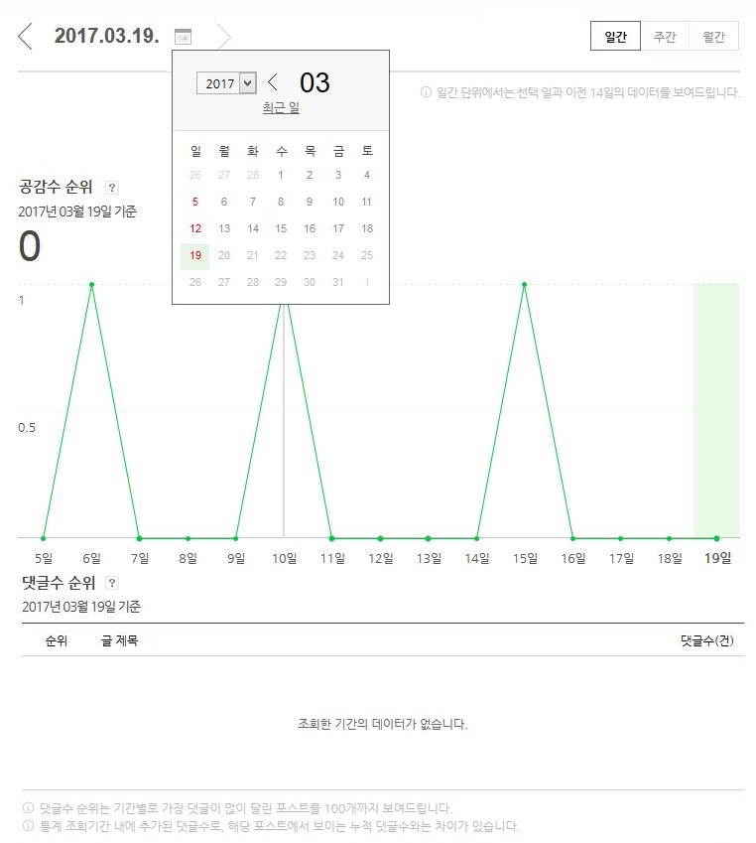
 | 메뉴명 | 공감수&댓글순 순위
 | 헤더
 | 공감수/댓글순 좌측메뉴

 | 푸터

